상품제안서
칼라인쇄 트윈각티슈 400매 | 상품코드: S30537

 |  |  |  |  |  |  | 02-713-8555 | www.synergygift.co.kr
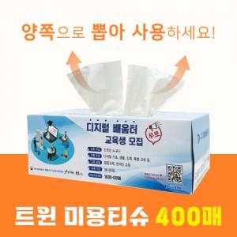

【상세/제작정보】 | <p><span style="font-size: 14pt;">* 1,000개부터는 천단위로 주문이 가능합니다.(1,000단위아닐경우 인쇄로쓰비용 추가됩니다.-별도문의) </span></p><p><br><span style="font-size: 14pt;">* 번들팩 2P, 3P, 6P 가능합니다.(문의 요망)&nbsp;</span></p><p>&nbsp;</p>

【인쇄/포장옵션】 | 풀칼라 / 포장불가능

【공급단가】 | 수량 | 500~ | 1,000~ | 3,000~ | 5,000~ | 10,000~
*VAT별도 | 단가 | 1,710원 | 1,620원 | 1,540원 | 1,500원 | 1,470원

【상품 URL】 | https://www.synergygift.co.kr:443/src/goods_detail.php?gdno=30537

